HOOL
INSTITUTO ELECTORAL DEL ESTADO DE CAMPECHE
“25 ANIVERSARIO DEL IEEC, 1997-2022”
PROCESO ELECTORAL ESTATAL ORDINARIO 2021
MAPA DE LOS RESULTADOS DE LA ELECCIÓN DE JUNTAS MUNICIPALES

JUNTA MUNICIPAL DE HOOL |  |  |  |  |  |  |  |  |  | Resultados con base a la Sesión del Cómputo Municipal celebrada el 9 de junio de 2021.
VAXCAMPECHE | PT | PVEM | MOVIMIENTO CIUDADANO | MORENA | PES | RSP | FXM | CANDIDATOS/AS NO REGISTRADOS/AS | VOTOS NULOS | VOTACIÓN T. EMITIDA
937 | 390 | 34 | 373 | 538 | 14 | 88 | 2 | 1 | 127 | 2,504

PAN | PRI | PRD | PRI |  |  |  |  | GANADOR
80 | 826 | 31

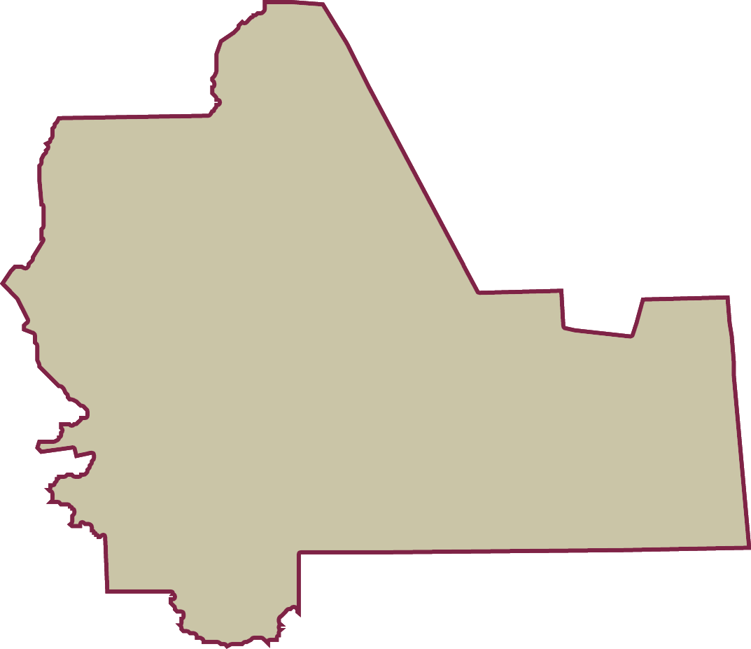
LISTA NOMINAL |  | 4,080
SECCIONES |  | 3
CASILLAS |  | 8

PARTICIPACIÓN CIUDADANA |  | 61.3725%
ABSTENCIONISMO |  | 38.6275%

